核对结果
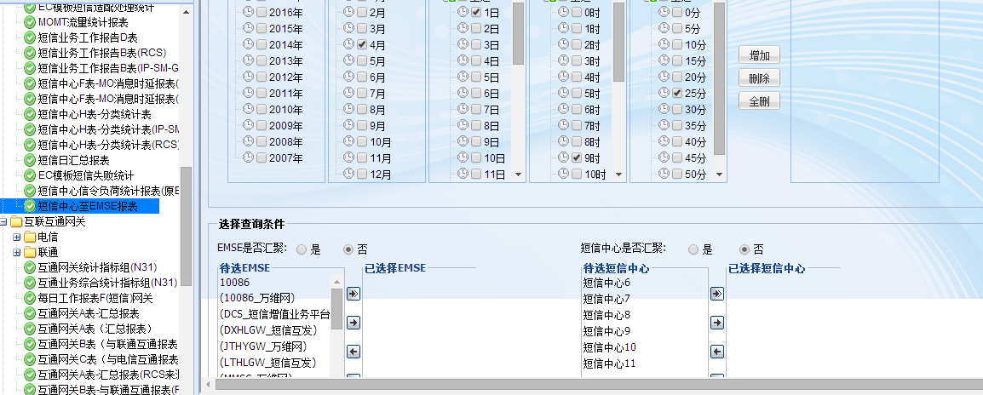
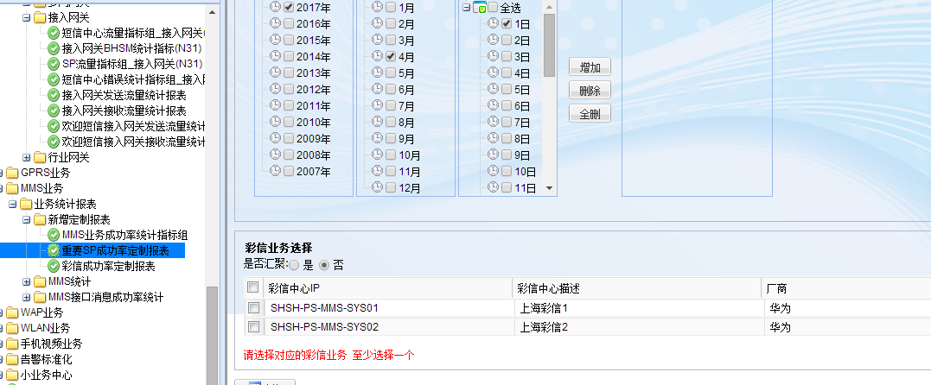
报表名称 | 所属业务 | 数据来源 | 访问次数 | 数据类别 | 备注 | 状态 | 王舒答复 | 是否有数据 | 粒度 |  | 数据表 | 相关规约 | 现场核对结果 | 状态栏 |  |  | 状态（2017年4月5日）
设备端口流量统计报表 | CMNET业务 | 统一采集 | 515 |  |  | 已完成 |  | 是 |  |  | ipmsdw.DW_FT_RE_ST_INTERFACE_5M | DATA.PM.D_HUAWEI_ROUTER_CMNET_SYS_PM_DEVICE_FLOW_KPI_001_5.GCP_APP、DATA.PM.D_HUAWEI_SWITCH_CMNET_SYS_PM_DEVICE_FLOW_KPI_001_5.GCP_APP、DATA.PM.D_CISCO_ROUTER_CMNET_SYS_PM_DEVICE_FLOW_KPI_001_5.GCP_APP、DATA.PM.D_JUNIPER_ROUTER_CMNET_SYS_PM_DEVICE_FLOW_KPI_001_5.GCP_APP、DATA.PM.D_OTHER_ROUTER_CMNET_SYS_PM_DEVICE_FLOW_KPI_001_5.GCP_APP | 字段不一致、数据异常；查询界面最好参考下数据网管的该报表，需具备可选端口查询以及模板查询的功能 | 验证有问题 | OK
监控大值班报表（集团） | CMNET业务 |  | 167 | 部省接口 | 部省接口数据未传给统一采集 | 暂缓 |  |  |  |  |  |  |  | 部省接口的(暂缓)
Cache有效缓存比报表 | CMNET业务 | 统一采集 | 137 |  | 分母中宽广数据未传给统一采集 | 数据尚不具备 | 宽广数据未传送 |  |  |  | IPMSDM.DM_CMNET_CACHE_BY_PROTOCOL | 部分数据取自DATA.PM.D_HUAWEI_HOST_CACHE_SYS_PM_SHICACHE02.GCP_APP，还涉及地市入流量（部省接口）、宽广（该接口已停用） |  | 部省接口的(暂缓)
数据网日汇总 | CMNET业务 | 统一采集 | 135 |  |  | 数据确认中 |  |  |  |  | IPMSDM.DM_CMNET_KPI_TOTAL_D | 数据集彩信业务、彩铃门户、集团总机、企信通、radius（由于网络原因，还未传送给直真）于一体 |  | 完成开发缺数据 |  |  | 数据网管表名：ipnet.KPI_TOTAL
CMNET出口数据统计报表 | CMNET业务 | 统一采集 | 129 |  |  | 数据确认中 |  |  |  |  | IPMSDM.DM_CMNET_OUT_FLOW_D | 部分数据取自华为cache，部分数据取自模板流量数据 DATA.PM.D_HUAWEI_HOST_CACHE_SYS_PM_SHICACHE01.GCP_APP DATA.PM.D_HUAWEI_HOST_CACHE_SYS_PM_SHICACHE02.GCP_APP | 有消息 | 完成开发缺数据 |  |  | 数据网管表名：ipnet.cmnet_out_flow_day
CMNET日汇总报表 | CMNET业务 |  | 122 | 部省接口 | 部省接口数据未传给统一采集 | 暂缓 |  |  |  |  |  |  |  | 部省接口的(暂缓)
互联网质量日报报表-2 | CMNET业务 | ESB | 120 |  | 飞思达由厂商侧送给ESB，要向ESB要消费规约 | 数据尚不具备 | 飞思达都走ESB，数据网管可忽略 |  |  |  | IPMSDM.DM_CMNET_INTERNET_QUALITY_2_D |  | 有消息 | 完成开发缺数据 |  |  | 数据网管表名：nhm.INTERNET_QUALITY_DAILY_REPORT2
互联网质量日报报表-1 | CMNET业务 | ESB | 120 |  |  | 数据尚不具备 |  |  |  |  | IPMSDM.DM_CMNET_INTERNET_QUALITY_1_D |  | 有消息 | 完成开发缺数据 |  |  | 数据网管表名：nhm.INTERNET_QUALITY_DAILY_REPORT1
每周跟踪指标报表 | CMNET业务 | NTG宽广统一采集/普天ESB | 41 |  | NTG/宽广统一采集提供，普天ESB | 数据尚不具备 | 宽广数据以及NTG数据未传送 |  |  |  | IPMSDM.DM_CMNET_TRACKING_W | 部分数据取自部省接口，部分数据取自普天拨测（数据网管从ESB取得），部分数据取自宽广（该接口停用），部分数据取自cache有效缓存比报表 |  | 部省接口的(暂缓)
bras地址报表 | CMNET业务 | 统一采集 | 26 |  | 已经传送给直真 | 数据尚不具备 | 已传送 |  |  |  | IPMSDM.DM_CMNET_BRAS_W | 还未有规约 |  | 尚未有规约的
上海CMNET出口分析报表 | CMNET业务 | 统一采集 | 24 |  |  | 已完成 |  | 无 |  |  | IPMSDM.DM_CMNET_EXPORTS_ANALYSIS_M | DATA.PM.D_HUAWEI_ROUTER_CMNET_SYS_PM_DEVICE_FLOW_KPI_001_5.GCP_APP、DATA.PM.D_HUAWEI_SWITCH_CMNET_SYS_PM_DEVICE_FLOW_KPI_001_5.GCP_APP、DATA.PM.D_CISCO_ROUTER_CMNET_SYS_PM_DEVICE_FLOW_KPI_001_5.GCP_APP、DATA.PM.D_JUNIPER_ROUTER_CMNET_SYS_PM_DEVICE_FLOW_KPI_001_5.GCP_APP、DATA.PM.D_OTHER_ROUTER_CMNET_SYS_PM_DEVICE_FLOW_KPI_001_5.GCP_APP | 有消息 | 完成开发缺数据 |  |  | 表O_SH_REPORT_DEVICEMODULE关联不上，需要重新配置数据
骨干第三方WEB流量 | CMNET业务 | 统一采集 | 19 |  | 由于宽广厂商侧已经确认不送该数据给数据网管了，所以可忽略 | 数据尚不具备 | 宽广数据未传送 |  |  |  | IPMSDM.DM_CMNET_KG_WEBCACHE_D | 该接口数据已经停用 |  | 数据接口已停用的
本省内容满足率报表 | CMNET业务 | 统一采集 | 14 | 部省接口 | 部省接口数据未传给统一采集 | 暂缓 | 部省接口数据未传送 |  |  |  |  |  |  | 部省接口的(暂缓)
省内中继流量统计报表 | CMNET业务 |  | 11 | 部省接口 | 部省接口数据未传给统一采集 | 暂缓 |  |  |  |  |  |  |  | 部省接口的(暂缓)
东方有线vpdn用户数报表 | CMNET业务 | 统一采集 | 10 |  | 已经传送给直真 | 数据尚不具备 | BRAS业务需确认 |  |  |  | IPMSDW.O_RE_ST_BRAS_VPDN_USER_15M | 还未有规约 |  | 尚未有规约的
省网P2P Cache流量统计 | CMNET业务 |  | 0 | 部省接口 | 部省接口数据未传给统一采集 | 暂缓 |  |  |  |  |  |  |  | 部省接口的(暂缓)
省网Web Cache流量统计 | CMNET业务 |  | 0 | 部省接口 | 部省接口数据未传给统一采集 | 暂缓 |  |  |  |  |  |  | 0 | 部省接口的(暂缓)
资源-分业务分设备类型统计表 | CMNET业务 | 数据网管 | 资源报表 | 资源 |  | 已完成 |  | 是 |  |  | ipmsdw.V_O_Simplified_Device |  | 数据不一致 | 验证有问题
资源-分业务分地市设备统计表 | CMNET业务 | 数据网管 | 资源报表 | 资源 |  | 已完成 |  | 是 |  |  | ipmsdw.V_O_Simplified_Device |  | 数据不一致 | 验证有问题
资源-分地市分业务设备统计表 | CMNET业务 | 数据网管 | 资源报表 | 资源 |  | 已完成 |  | 是 |  |  | ipmsdw.V_O_Simplified_Device |  | 数据不一致 | 验证有问题
CMNET设备资源占用情况报表 | CMNET业务 | 数据网管 | 资源报表 | 资源 |  | 已完成 |  | 是 |  |  | IPMSDW.O_RM_INTERFACE |  | 数据一致，但查询界面不一致 | 验证有问题
MX960端口利用率统计报表 | 报表订阅 | 统一采集 | 报表订阅 |  | rm.email_sql_info | 已完成 |  | 是 |  |  | ipmsdw.DW_FT_RE_ST_INTERFACE_5M |  |  | 完成开发缺数据 | OK
本省内容满足率(周报) | 报表订阅 | 统一采集 | 报表订阅 | 部省接口 | 部省接口数据未传给统一采集 | 暂缓 |  |  |  |  |  |  |  | 部省接口的(暂缓)
RADIUS业务CPU内存利用率 | 报表订阅 | 统一采集 | 报表订阅 |  | 设备负荷数据未传给统一采集 | 数据尚不具备 | 设备CPN内存传成品数据 |  |  |  | IPMSDM.DM_CMNET_CPU_MEM_KPI_H |  |  | 尚未有规约的
骨干网互联链路带宽利用率超阈值报表 | 报表订阅 | 统一采集 | 报表订阅 |  |  | 已完成 |  | 无 |  |  | IPMSDW.DW_FT_RE_ST_INTERFACE_D IPMSDW.O_RM_DEVICE IPMSDW.O_RM_INTERFACE |  |  | 有消息未开发 |  |  | OK
城域网互联链路带宽利用率超阈值报表 | 报表订阅 | 统一采集 | 报表订阅 |  |  | 已完成 |  | 是 |  |  | ipmsdw.DW_FT_RE_ST_INTERFACE_5M |  |  | 完成开发缺数据 | OK
bras地址报表 | 报表订阅 | 统一采集 | 报表订阅 |  | 已经传送给直真 | 数据尚不具备 | 已传送 |  |  |  | IPMSDM.DM_CMNET_BRAS_W |  |  | 完成开发缺数据 |  |  | 表O_RE_ST_BRAS_VPDN_USER_15M缺字段需要重新建模
城域网专线数量统计周报-楼宇通、大颗粒专线 | 报表订阅 | 统一采集 | 报表订阅 | 接口资源 | 端口资源筛选，流量 | 已完成 |  | 是 |  |  | ipmsdw.V_O_SR_LAG_PTN_MSTP |  | 有数据 | 完成开发缺数据 |  |  | OK
城域网专线数量统计周报-OLT专线 | 报表订阅 | 统一采集 | 报表订阅 | 接口资源 | 端口资源筛选，流量 | 已完成 |  | 是 |  |  | ipmsdw.V_O_OLT_LINE |  | 有数据 | 完成开发缺数据 |  |  | OK
bras地址报表_日 | 报表订阅 | 统一采集 | 报表订阅 |  | 已经传送给直真 | 数据尚不具备 | 已传送 |  |  |  | IPMSDM.DM_CMNET_BRAS_D |  |  | 完成开发缺数据 |  |  | 表O_RE_ST_BRAS_VPDN_USER_15M缺字段需要重新建模
9306电路流量表 | 报表订阅 | 统一采集 | 报表订阅 |  |  | 已完成 |  | 是 |  |  | ipmsdw.DW_FT_RE_ST_INTERFACE_H |  | 与数据网管粒度不一致，无法核对（数据网管为周粒度） | 验证有问题 | OK
CMNET出口数据统计报表 | 报表订阅 | 统一采集 | 报表订阅 |  |  | 已完成 |  | 无 |  |  | IPMSDM.DM_CMNET_OUT_FLOW_D |  |  | 完成开发缺数据 |  |  | 数据网管表名：ipnet.cmnet_out_flow_day
城域网专线数量统计周报-楼宇通、大颗粒专线 | 报表订阅 | 统一采集 | 报表订阅 | 接口资源 |  | 已完成 |  | 是 |  |  | ipmsdw.V_O_SR_LAG_PTN_MSTP |  | 有数据 | 完成开发缺数据 |  |  | OK
93设备 | 报表订阅 | 统一采集 | 报表订阅 | 接口资源 |  | 已完成 |  | 是 |  |  | ipmsdw.V_O_SR_SWITCH_LINE_NEW |  | 有数据 | 完成开发缺数据 |  |  | OK
PTN大颗粒 | 报表订阅 | 统一采集 | 报表订阅 | 接口资源 |  | 已完成 |  | 是 |  |  | ipmsdw.V_O_SR_LAG_PTN_LINE_SRVLINE |  | 有数据 | 完成开发缺数据 |  |  | OK
MSTP大颗粒&&城域网专线数量统计周报-OLT专线 | 报表订阅 | 统一采集 | 报表订阅 | 接口资源 |  | 已完成 |  | 无 |  |  | IPMSDM.DM_CMNET_MSTP_MAN_OLT_W |  |  | 完成开发缺数据 |  |  | OK
每周质量跟踪报表 | 报表订阅 | NTG宽广统一采集/普天ESB | 报表订阅 |  | NTG/宽广统一采集提供，普天ESB | 数据尚不具备 | 宽广数据以及NTG数据未传送 |  |  |  |  | 部省接口的，有NTG的，还有普天拨测的 |  | 部省接口的(暂缓)
阿里巴巴BGP流量报表 | 报表订阅 | 统一采集 | 报表订阅 |  |  | 已完成 |  | 是 |  |  | ipmsdw.DW_FT_RE_ST_INTERFACE_H |  |  | 验证有问题 | OK
每周质量跟踪报表(上周4-本周3) | 报表订阅 | NTG宽广统一采集/普天ESB | 报表订阅 |  | NTG/宽广统一采集提供，普天ESB | 数据尚不具备 | 宽广数据以及NTG数据未传送 |  |  |  |  | 部省接口的，有NTG的，还有普天拨测的 |  | 部省接口的(暂缓)
IDC服务本省流量统计报表 | 报表订阅 |  | 报表订阅 | 部省接口 | 部省接口数据未传给统一采集 | 暂缓 |  |  |  |  |  |  |  | 部省接口的(暂缓)
本省内容满足率(日报) | 报表订阅 | 统一采集 | 报表订阅 | 部省接口 | 部省接口数据未传给统一采集 | 暂缓 |  |  |  |  |  |  |  | 部省接口的(暂缓)
寰宇鸿通端口流量统计报表 | 报表订阅 | 统一采集 | 报表订阅 |  |  | 已完成 |  | 是 |  |  | ipmsdw.DW_FT_RE_ST_INTERFACE_D |  |  | 完成开发缺数据 | OK
用户群-运营商解析次数统计 | 报表订阅 |  | 报表订阅 | 性能 |  | 已完成 |  | 是 |  |  | ipmsdm.DM_DNSLOG_UG_D |  | 有数据 | 待验证
用户群解析TOPN排名 | 报表订阅 |  | 报表订阅 | 性能 |  | 已完成 |  | 是 |  |  | ipmsdm.DM_DNSLOG_UG2_D |  | 有数据 | 待验证
移动手机用户内网点击率 | 报表订阅 |  | 报表订阅 | 性能 |  | 已完成 |  | 是 |  |  | ipmsdm.DM_DNSLOG_UG_D |  | 已核对，与数据网管一致 | 与数据网管一致
CAP平台腾讯、奇虎流量报表 | 报表订阅 | 统一采集 | 报表订阅 |  |  | 已完成 |  | 是 |  |  | ipmsdw.DW_FT_RE_ST_INTERFACE_H |  |  | 有消息未开发 | OK
专线业务性能指标统计(new) | 报表订阅 | 统一采集（数） | 报表订阅 |  | 数据网管提供成品数据给统一采集 | 数据尚不具备 | 华为APN需传送 |  |  |  |  | DATA.PM.D_ERICSSON_OMC_ERICSSON_BSC_SYS_PM_GPRS_M2M_APN_001_15.GCP_APP |  | 有消息未开发 | ？
城域网大颗粒带宽利用率超阈值报表 | 报表订阅 | 统一采集 | 报表订阅 |  |  | 已完成 |  | 是 |  |  | IPMSDM.V_O_CMNET_PTN_MSTP_KPI_DAY |  |  | 完成开发缺数据 |  |  | O_RE_ST_CMNET_DEVICE_IF_5M数据不全，关联不上
金山云BGP线路的流量及带宽利报表 | 报表订阅 | 统一采集 | 报表订阅 |  |  | 已完成 |  | 是 |  |  | ipmsdw.DW_FT_RE_ST_INTERFACE_H |  |  | 完成开发缺数据 | OK
城域网专线数量统计周报-楼宇通/大颗粒专线 | 报表订阅 | 统一采集 | 报表订阅 | 接口资源 |  | 已完成 |  | 是 |  |  | ipmsdw.V_O_SR_LAG_PTN_MSTP |  | 有数据 | 完成开发缺数据 | OK
DNS全网TOPN排名 | DNS日志 |  | 3 | 性能 |  | 已完成 |  | 是 |  |  | ipmsdw.DW_DM_DNSLOG_DOMAIN_IP_D |  | 已核对，与数据网管一致 | 与数据网管一致
宽广流量分析报表 | CMNET业务 | 宽广统一采集 | 1 |  | 由于宽广厂商侧已经确认不送该数据给数据网管了，所以可忽略 | 数据尚不具备 | 宽广数据未传送 |  |  |  |  | 该接口数据已经停用 |  | 数据接口已停用的
分运营商解析TOPN排名 | DNS日志 |  | 1 | 性能 |  | 已完成 |  | 是 |  |  | ipmsdm.DM_DNSLOG_SN_TOPN_D |  | 已核对，与数据网管一致 | 与数据网管一致
移动手机用户内网点击率 | DNS日志 |  | 1 | 性能 |  | 已完成 |  | 是 |  |  | ipmsdm.DM_DNSLOG_UG_D |  | 已核对，与数据网管一致 | 与数据网管一致
解析次数统计详表 | DNS日志 |  | 1 | 性能 |  | 已完成 |  | 是 |  |  | ipmsdm.DM_DNSLOG_DG2_D |  | 已核对，与数据网管一致 | 与数据网管一致
流量TOPN域名统计报表 | DNS日志 |  | 1 | 性能 | 联创数据未传给统一采集 | 暂缓 |  |  |  |  |  | 该数据直接来源于性能数据库 |  | 有消息未开发 | ？
城域网互联链路带宽利用率超阈值报表 | CMNET业务 | 统一采集 | 1 |  |  | 已完成 |  | 无 |  |  | IPMSDM.DM_CMNET_UTE_THRESHOLD_W | 该数据来源于设备端口流量统计报表的汇聚 |  | 完成开发缺数据 | 没数据，因为条件IF_IN_UTILITY为空 IF_OUT_UTILITY为空
DHCP业务内存统计报表 | DHCP业务 |  | 9 |  |  | 已完成 |  | 是 |  |  | IPMSDW.O_RE_ST_DHCP_02_5M | DATA.PM.D_BR_OMC_DHCP_SYS_PM_SHDHCP02.GCP_APP | 数据文件异常 | 有规约无消息
DHCP业务子网利用率统计报表 | DHCP业务 |  | 7 |  |  | 已完成 |  | 是 |  |  | IPMSDW.O_RE_ST_DHCP_03 | DATA.PM.D_BR_OMC_DHCP_SYS_PM_SHDHCP03.GCP_APP | 数据文件异常 | 有规约无消息
DHCP业务DNS服务器错误数目统计报表 | DHCP业务 |  | 6 |  |  | 已完成 |  | 是 |  |  | IPMSDW.O_RE_ST_DHCP_06_5M | DATA.PM.D_BR_OMC_DHCP_SYS_PM_SHDHCP06.GCP_APP | 数据文件异常 | 有规约无消息
DHCP业务CPU统计报表 | DHCP业务 |  | 5 |  |  | 已完成 |  | 是 |  |  | IPMSDW.O_RE_ST_DHCP_01_5M | DATA.PM.D_BR_OMC_DHCP_SYS_PM_SHDHCP01.GCP_APP | 数据文件异常 | 有规约无消息
DHCP业务DNS服务器响应时间统计报表 | DHCP业务 |  | 5 |  |  | 已完成 |  | 是 |  |  | IPMSDW.O_RE_ST_DHCP_05_5M | DATA.PM.D_BR_OMC_DHCP_SYS_PM_SHDHCP05.GCP_APP | 数据文件异常 | 有规约无消息
网卡性能统计报表 | DHCP业务 |  | 2 |  |  | 已完成 |  | 无 |  |  | IPMSDW.O_RE_ST_DHCP_07 |  | 数据文件异常 | 有规约无消息
DHCP峰值和平均响应时间 | DHCP业务 |  | 2 |  |  | 已完成 |  | 是 |  |  | IPMSDW.O_RE_ST_DHCP_04_5M | DATA.PM.D_BR_OMC_DHCP_SYS_PM_SHDHCP04.GCP_APP | 数据文件异常 | 有规约无消息
GPRS防火墙利用率统计报表 | GPRS业务 | 统一采集 | 25 |  | 防火墙session数据未送统一采集 | 数据尚不具备 | 送成品数据给统一采集 |  |  |  |  | 该数据尚未传送给统一采集 |  | 尚未有规约的
专用APN（华为）性能指标统计报表 | GPRS业务 | 统一采集 | 16 |  | 已经传送给直真 | 数据尚不具备 | corba接口，听小田安排 |  | 实时/时/天 | SAEGW选项 | IPMSDM.DM_GPRS_PGW_APN_D | 还未有规约 |  | 尚未有规约的
MME性能统计报表 | GPRS业务 | 统一采集 | 13 |  |  | 数据确认中 |  |  | 实时/时/天/周/月 | MME选择 | IPMSDW.DW_FT_RE_ST_SGSNFUCTION_15M | 数据网管也是直接去ESB数据，这边只需找ESB订阅相应规约即可 |  | 尚未有规约的
爱立信MME性能统计报表 | GPRS业务 | 统一采集 | 9 |  |  | 数据确认中 |  |  | 实时/时/天/周/月 | MME选择 | IPMSDW.DW_FT_RE_ST_SGSNFUCTION_15M | 数据网管也是直接去ESB数据，这边只需找ESB订阅相应规约即可 |  | 尚未有规约的 | 同步数据网管数据？？
专用APN性能指标统计报表 | GPRS业务 | 统一采集 | 6 |  | 华为APNcorba接口，corba接口 | 数据尚不具备 | corba接口，听小田安排 |  | 实时/时/天 | 业务系统选择 | O_RE_ST_M2M_APN_15M | DATA.PM.D_ERICSSON_OMC_ERICSSON_BSC_SYS_PM_GPRS_M2M_APN_001_15.GCP_APP | 有消息 | 有消息未开发 | ? | 缺失时天
MMS业务KPI统计指标组 | MMS业务 |  | 279 |  |  | 已完成 |  | 是 | 天/周/月 |  | O_RE_ST_MMS_KPI_D | DATA.PM.D_HUAWEI_DB_MMS_SYS_PM_SHMMSC01.GCP_APP | 有数据 | 完成开发缺数据 | OK | 缺失周月 | 找不到周月表
TD_MMS业务KPI接通率统计指标组 | MMS业务 |  | 279 |  | 数据网管，汇总视图实现 | 已完成 |  | 无 | 天/周/月 |  | O_RE_ST_MMS_KPI_D | DATA.PM.D_HUAWEI_DB_MMS_SYS_PM_SHMMSC01.GCP_APP，需要做汇聚 | 有数据 | 完成开发缺数据 | OK | 缺失周月 | 找不到周月表
MMS业务量统计指标组 | MMS业务 |  | 144 |  |  | 已完成 |  | 是 | 实时/时/天/周/月 | 1、彩信中心选择 2、是否汇聚 | O_RE_ST_MMS_BUSINESS_H O_RE_ST_MMS_BUSINESS_D O_RE_ST_MMS_BUSINESS_5M | DATA.PM.D_HUAWEI_DB_MMS_SYS_PM_SHMMSC03.GCP_APP | 有消息 | 完成开发缺数据 | OK | 缺失周月 | 找不到周月表
彩信成功率定制报表 | MMS业务 | 统一采集 | 3 |  | 已经传送给直真 | 数据尚不具备 | 已传送，未提供规约 |  | 天/周/月 | 1、彩信中心选择 2、是否汇聚 | IPMSDM.DM_MMS_EXT_SH_SUCCRATE_D | 还未有规约 |  | 尚未有规约的
重要SP成功率定制报表 | MMS业务 | 统一采集 | 3 |  | 已经传送给直真 | 数据尚不具备 | 已传送，未提供规约 |  | 天/周/月 |  | IPMSDM.DM_MMS_EXT_SH_SPRATE_D | 还未有规约 |  | 尚未有规约的
短信中心至EMSE报表 | 短信业务-短信中心 | 统一采集（数） | 462 |  | 已经传送给直真 | 数据尚不具备 | 已传送，未提供规约 |  | 实时/时/天/周/月 | 1、短信中心选择 2、是否汇聚 | IPMSDM.DM_SMS_SMSC_ESME_D |  |  | 尚未有规约的
互通网关统计指标组(N31) | 短信业务-互通网关 |  | 313 |  | 互通网关 | 已完成 |  | 无 | 实时/时/天/周/月 |  | O_RE_ST_HLHTWG_02_5M | DATA.PM.D_ZTE_OMC_GISMG_SYS_PM_SHHLHTN02.GCP_APP | 有消息 | 完成开发缺数据 | OK | 缺失周月 | 找不到周月表
接入网关接收流量统计报表 | 短信业务 | 统一采集 | 152 |  | 接入网关 | 数据确认中 |  |  |  |  |  | 该接口数据已经停用 |  | 数据接口已停用的
国际短信流量统计 | 短信业务 | 统一采集（数） | 147 |  | 已经传送给直真 | 数据尚不具备 | 已传送，未提供规约 |  |  |  | IPMSDM.DM_SMS_ISMG_DGW_T_FW_N_D | 该接口数据已经停用 |  | 数据接口已停用的
短信日汇总报表 | 短信业务-短信中心 | 统一采集（数） | 145 |  | 已经传送给直真 | 数据尚不具备 | 根据已传送的短信中心和短信网关数据，可以汇聚出来 |  | 天/周/月 |  | IPMSDM.DM_SMS_ISMG_COLLECT_D | DATA.PM.D_ZTE_OMC_GISMG_SYS_PM_SHHLHTN02.GCP_APP DATA.PM.D_ZTE_OMC_DISMG_SYS_PM_SHMWWGN03.GCP_APP | 还有一部分取自短信中心另外一个指标集（待提供） 其中【国际短信 、1861短信】取值的指标集已经废弃 | 完成开发缺数据 | ？
网关收发消息性能指标组(N31) | 短信业务-行业网关 | 统一采集 | 88 |  |  | 数据尚不具备 |  |  | 实时/时/天/周/月 |  | O_RE_ST_HYWG_N31_12_5M | DATA.PM.D_ZTE_OMC_EISMG_SYS_PM_SHHYWGN12.GCP_APP | 有消息 | 有消息未开发 | OK | 缺失周月 | 找不到周月表
SP流量指标组_接入网关(N31) | 短信业务-接入网关 |  | 31 |  | 接入网关 | 已完成 |  | 是 | 实时/时/天/周/月 |  | IPMSDW.O_RE_ST_JRWG_N31_03_5M | DATA.PM.D_ZTE_OMC_JRWG_SYS_PM_SHJRWGN03.GCP_APP | 有数据 | 待验证 |  | 缺失周月 | 找不到周月表
短信业务工作报告B表(详细) | 短信业务-短信中心 | 统一采集（数） | 30 |  | 已经传送给直真 |  |  |  | 实时/时/天/周/月 | 1、短信中心选择 2、是否汇聚 |  | DATA.PM.SMSC_ESME_MSG_HOURFLOW.GCP_APP、DATA.PM.SMSC_ERROR_MOMT_HOURFLOW.GCP_APP、DATA.PM.SMSC_SM_DELAY_HOURFLOW.GCP_APP | 有消息 | 有消息未开发 | ？
SP流量指标组(N31) | 短信业务-梦网网关 | 统一采集 | 24 |  | 短信中心数据已送统一采集，规约尚未拿到 | 数据尚不具备 |  |  | 实时/时/天/周/月 |  | O_RE_ST_JRWG_N31_03_5M | DATA.PM.D_ZTE_OMC_JRWG_SYS_PM_SHJRWGN03.GCP_APP | 有数据 | 有消息未开发 | OK | 缺失周月 | 找不到周月表
短信业务工作报告B表(汇总) | 短信业务-短信中心 | 统一采集（数） | 22 |  | 已经传送给直真 | 数据尚不具备 |  |  | 天/周/月 | 1、短信中心选择 2、是否汇聚 |  | DATA.PM.SMSC_ESME_MSG_HOURFLOW.GCP_APP、DATA.PM.SMSC_ERROR_MOMT_HOURFLOW.GCP_APP、DATA.PM.SMSC_SM_DELAY_HOURFLOW.GCP_APP | 有消息 | 有消息未开发 | ？
梦网网关BHSM统计指标(N31) | 短信业务-梦网网关 | 统一采集 | 18 |  | 梦网网关 | 已完成 |  |  | 时/天/周/月 |  | O_RE_ST_MWWG_N31_01_H | DATA.PM.D_ZTE_OMC_DISMG_SYS_PM_SHMWWGN01.GCP_APP | 有数据 | 有消息未开发 | OK | 缺失周月 | 找不到周月表
网关间前转流量统计指标组(N31) | 短信业务-梦网网关 |  | 11 |  | 梦网网关 | 已完成 |  | 是 | 实时/时/天/周/月 |  | IPMSDW.O_RE_ST_MWWG_N31_05_5M | DATA.PM.D_ZTE_OMC_DISMG_SYS_PM_SHMWWGN05.GCP_APP | 有数据 | 完成开发缺数据 | OK | 缺失周月 | 找不到周月表
行业网关与EC、SI之间的详细流量统计指标组(N31) | 短信业务 | 统一采集 | 17 |  | 行业网关 | 废弃 |  | 是 |  |  | ipmsdw.DW_FT_RE_ST_HYWG_ECSI_MTMO_H | DATA.PM.D_ZTE_OMC_EISMG_SYS_PM_SHHYWGN01.GCP_APP |  | 有消息未开发
K93:A89L96 | 短信业务 | 统一采集 | 16 |  | 行业网关 | 废弃 |  |  |  |  |  | DATA.PM.D_ZTE_OMC_EISMG_SYS_PM_SHHYWGN02.GCP_APP |  | 有消息未开发
基于帐号的端到端业务统计 | 短信业务-行业网关 | 统一采集 | 17 |  | 行业网关 | 已完成 |  | 是 | 实时/时/天/周/月 |  | DM_HYWG_ACCT_PTP_D |  | 已核对，与数据网管一致 | 与数据网管一致
EC/SI到本省SMSC及外省网关的MT、MO业务量统计 | 短信业务-行业网关 | 统一采集 | 17 |  | 行业网关 | 已完成 |  | 是 | 实时/时/天/周/月 |  | DM_HYWG_ECSI_SMSC_OPGW_MTMO_D |  | 已核对，与数据网管一致 | 与数据网管一致
全网EC与异省网关间业务量统计 | 短信业务-行业网关 | 统一采集 | 17 |  | 行业网关 | 已完成 |  | 是 | 实时/时/天/周/月 |  | DM_HYWG_ECSI_OPGW_D |  | 已核对，与数据网管一致 | 与数据网管一致
本省短信中心与异省网关间业务量统计 | 短信业务-行业网关 | 统一采集 | 17 |  | 行业网关 | 已完成 |  | 是 | 实时/时/天/周/月 |  | DM_HYWG_SMSC_OPGW_D |  | 已核对，与数据网管一致 | 与数据网管一致
外地EC/SI统计 | 短信业务-行业网关 | 统一采集 | 17 |  | 行业网关 | 已完成 |  | 是 | 实时/时/天/周/月 |  | DM_HYWG_GW_OPGW_D |  | 已核对，与数据网管一致 | 与数据网管一致
本地网关与异省网关间业务量统计 | 短信业务-行业网关 | 统一采集 | 17 |  | 行业网关 | 已完成 |  | 是 | 实时/时/天/周/月 |  | DM_HYWG_OP_ECSI_D |  | 已核对，与数据网管一致 | 与数据网管一致
网关帐号流量统计 | 短信业务-行业网关 | 统一采集 | 17 |  | 行业网关 | 已完成 |  | 是 | 实时/时/天/周/月 |  | DM_HYWG_GW_ACCT_FLUX_D |  | 已核对，与数据网管一致 | 与数据网管一致
行业网关接收量、发送量报表 | 短信业务 | 统一采集 | 10 |  | 短信中心数据已送统一采集，规约尚未拿到 | 数据尚不具备 | 根据已传送的短信中心和短信网关数据，可以汇聚出来 |  |  |  | IPMSDM.DM_SMS_SMSC_ESME_D |  |  | 尚未有规约的
DNS业务量统计报表 | 小业务中心-DNS业务 |  | 11 |  |  | 已完成 |  | 是 |  |  | IPMSDW.O_RE_ST_DNS_BUSINESS_5M | DATA.PM.D_YAMUTECH_OMC_DNS_SYS_PM_SHDNS03.GCP_APP | 有数据 | 待验证
DNS业务量统计指标报表 | 小业务中心-DNS业务 |  | 8 | 部省接口 | 部省接口数据未传给统一采集 | 暂缓 |  |  |  |  |  |  |  | 部省接口的(暂缓)
DNS重点域名解析统计报表 | 小业务中心-DNS业务 |  | 8 |  |  | 已完成 |  | 是 |  |  | IPMSDW.O_RE_ST_DNS_FOCUS_DNAME_5M | DATA.PM.D_YAMUTECH_OMC_DNS_SYS_PM_SHDNS02.GCP_APP | 有数据 | 待验证
DNS重点域名解析统计指标报表 | 小业务中心-DNS业务 |  | 6 | 部省接口 | 部省接口数据未传给统一采集 | 暂缓 |  |  |  |  |  |  |  | 部省接口的(暂缓)
DNS域名解析请求排行统计指标报表 | 小业务中心-DNS业务 |  | 3 |  |  | 已完成 |  | 是 |  |  |  | DATA.PM.D_YAMUTECH_OMC_DNS_SYS_PM_SHDNS04.GCP_APP | 有数据 | 完成开发缺数据 | OK
MISC鉴权批价性能统计报表 | 小业务中心-MISC业务管理 |  | 3 |  |  | 已完成 |  | 是 |  |  | IPMSDW.O_RE_ST_MISC_H | DATA.PM.D_ASPIRE_OMC_MISC_SYS_PM_SHMISC_DATA.GCP_APP | 有数据 | 待验证
RADIUS认证报表_汇总 | 小业务中心-RADIUS业务 |  | 26 |  | 接口不通，需数据网管调测 | 数据尚不具备 | 由于网络问题，一直没能传送 |  |  |  | IPMSDM.DM_RADIUS_WLAN_ACCESS_H | 目前网络端口还未开通 |  | 网络端口未通
彩铃门户业务报表 | 小业务中心-彩铃门户业务 |  | 8 |  |  | 已完成 |  | 是 |  |  | IPMSDW.O_RE_ST_CLMH_D | DATA.PM.D_VIDEOCENTER_OMC_CRBT_SYS_PM_CLMH.GCP_APP | 已核对，与数据网管一致，但数据不全 | 验证有问题
集团总机业务报表 | 小业务中心-集团总机业务 |  | 7 |  |  | 已完成 |  | 是 |  |  | IPMSDW.O_RE_ST_JTZJ_D | DATA.PM.D_VIDEOCENTER_OMC_UMT_SYS_PM_SHJTZJ.GCP_APP | 已核对，与数据网管一致，但数据不全 | 验证有问题
企信通用户数报表 | 小业务中心-企信通业务 |  | 140 |  |  | 已完成 |  | 是 |  |  | IPMSDW.O_RE_ST_QXT_D | DATA.PM.D_VIDEOCENTER_OMC_EIC_SYS_PM_SHQXT.GCP_APP | 已核对，与数据网管一致，但数据不全 | 验证有问题

Sheet3
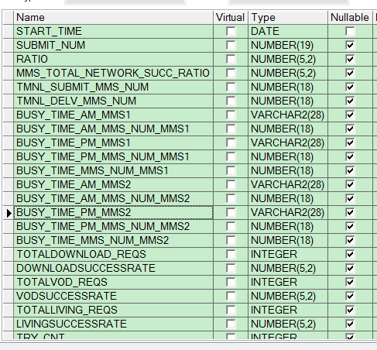
设备无IP地址
ipnet.KPI_TOTAL

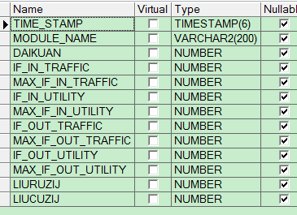
ipnet.cmnet_out_flow_day

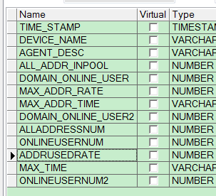
IPNET.CMENT_BRAS

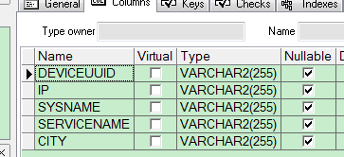

patrol.GPRS_ERIC_APN_PATROL

ipnet.FLOWALYSIS_TOPN
流量经营分析系统-联创TOP排名

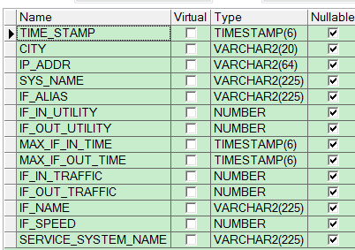
REPORT_UTILITY_THRESHOLD

patrol.fw_session_nat

